Synthèse à copier dans l'outil
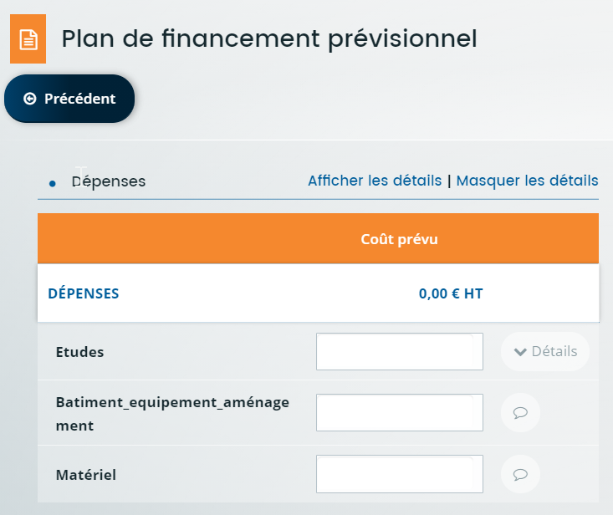
Travaux / aménagements Construction gros œuvre / terrassement
Aménagements intérieurs bâtiment
Aménagements accès aux pâtures Matériel / équipement Matériel
Equipement
Plantations / replantations
Haies et agroforesterie Prestations Etudes et conception
Informatique Autres prestations de service
PLAN DE FINANCEMENT DU PROJET | Montant présenté HT |  | Veuillez saisir les champs sous fond jaune
Matériel / équipement | - €
Matériel | - €
Données à saisir dans l'écran Plan de financement prévisionnel Colonne DEPENSES
Equipement | - €
Travaux / aménagements | - €
Construction gros œuvre / terrassement | - €
Aménagements intérieurs bâtiment | - €
Aménagements accès aux pâtures | - €
Plantations / replantations | - €
Haies et agroforesterie | - €
Prestations | - €
Etudes et conception | - €
Informatique | - €
Autres prestations de service | - €
TOTAL DEPENSES PRESENTEES | - €

Précisez votre statut *
Au sens de ce dispositif d'aide (cf. fiche dispositif), dans quelle catégorie entre votre projet ? *
Seuil des dépenses éligibles | 10,000.00 €
Taux d'aide prévu | 15.00%
Avez-vous déjà reçu une aide pour un "projet conquérant" sur ce dispositif ? * |  | Si "Oui", le plafond à retenir pour la programmation 2023-2027 sera celui du projet Conquérant, mais le plafond par projet d'amélioration et d'adaptation devra être respecté également
Si vous avez reçu une autre aide pour un autre projet sur ce dispositif pour la programmation PSN 2023-2027: montant total des dépenses eligibles déjà aidées (en € HT)
Plafond max des dépenses éligibles sur la durée sur la programmation PSN 2023-2027 | #N/A
Données à saisir dans Financement prévu
TOTAL DES DEPENSES PRESENTABLES après plafonnement | #N/A | Application du plafond de dépenses au regard des autres aides reçues pour un autre projet sur ce dispositif pour la programmation PSN 2023-2027 |  | 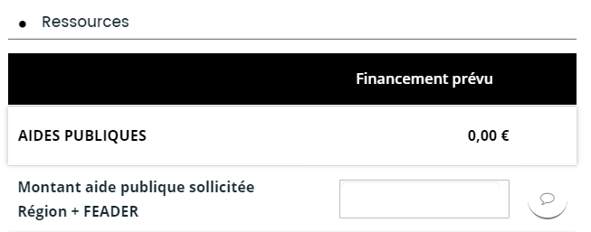
FINANCEMENT PREVU (Région + FEADER) | #N/A
Montant Région | - €
Montant FEADER | - €

* obligatoire

